Cause-Effect
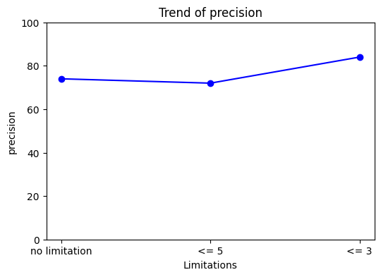
sentence | source | target | label | llm_label | توضیحات | توضیحات llm
This study investigated the in vitro bioaccessibility of aluminum, copper, Iron, manganese, lead, Selenium, and zinc in three important species of farmed insects: the yellow mealworm (Tenebrio molitor), the house cricket (Acheta domesticus) and the migratory locust (Locusta migratoria) | Iron | Selenium | Cause-Effect | component-whole | ner ناقص
Inorganic elements, including arsenic, Chromium, lead, Zinc, sulphur, cadmium, potassium, sodium, and cobalt, were mainly concentrated in fine particulate matter | Chromium | Zinc | Cause-Effect | component-whole | ner ناقص
The presence of Cadmium, lead, nickel, Chromium, zinc, and mercury was also examined | Cadmium | Chromium | Cause-Effect | component-whole | ner ناقص
In addition, values of abiotic parameters (temperature, salinity and pH) and metal (cadmium, copper, Iron, lead and Zinc) concentrations in the clams' soft tissues, previously obtained and published by the authors, as well as the values of immune-related parameters were integrated using principal component analyses | Iron | Zinc | Cause-Effect | component-whole | ner ناقص
They were dimethylformamide, acetonitrile, trichloroethylene, xylene, styrene, toluene, dichloromethane, Copper, antimony, lead, copper, Iron, welding fume, and manganese | Copper | Iron | Cause-Effect | component-whole | ner ناقص
RESULTS Median Cadmium, mercury, lead, Cobalt, copper, manganese, zinc, and selenium concentrations in placenta were 3.2, 1.8, 4.3, 2.3, 1058, 66, 10626, and 166 μg/kg, respectively | Cadmium | Cobalt | Cause-Effect | component-whole | ner ناقص
The Glucosamine-phosphate-N-acetyltransferase (GNA1) generates N-Acetylglucosamine-6-phosphate critical to produce UDP-GlcNAc | Glucosamine | N-Acetylglucosamine | Cause-Effect | component-whole | بنظرم llm اشتباه تشیخص داده | در این جمله، رابطه بین Glucosamine و N-Acetylglucosamine بیشتر با لیبل *cause-effect همخوانی دارد. دلیلش این است که Glucosamine* به عنوان یک پیش‌ساز (precursor) در مسیر بیوشیمیایی توسط آنزیم GNA1 تغییر یافته و به N-Acetylglucosamine تبدیل می‌شود. این نشان‌دهنده‌ی یک رابطه علّی (cause-effect) است، زیرا Glucosamine ماده‌ی اولیه‌ای است که در فرآیند متابولیکی باعث تولید N-Acetylglucosamine می‌شود. احتمالاً دلیل این که *LLM رابطه‌ی component-whole* را تشخیص داده، این است که فرآیند تولید N-Acetylglucosamine از Glucosamine ممکن است به عنوان یک وابستگی ساختاری دیده شود. برخی مدل‌های زبانی ممکن است چنین رابطه‌ای را به‌عنوان "جزئی از یک مسیر بیوشیمیایی" تفسیر کنند و آن را به‌عنوان *component-whole برچسب‌گذاری کنند. اما از نظر منطقی، cause-effect مناسب‌تر است، زیرا این یک فرآیند تبدیل است و Glucosamine* پیش‌ساز N-Acetylglucosamine است، نه اینکه یک بخش ثابت از آن باشد. تفاوت در تفسیر می‌تواند به نحوه‌ی آموزش مدل‌های زبانی، داده‌های آموزشی، و روش‌های دسته‌بندی آن‌ها بستگی داشته باشد
Water samples were collected from six locations to determine cadmium, Copper, lead, Zinc and iron | Copper | Zinc | Cause-Effect | component-whole | ner ناقص
Exogenous melatonin treatments have been used to reduce the incidence of several virus diseases, reducing symptoms, virus titer, and even eradicating the proliferation of viruses such as Tobacco Mosaic Virus, Apple Stem Grooving Virus, Rice Stripe Virus and Alfalfa Mosaic Virus in tomato, apple, rice and eggplant, respectively | Apple | Rice | Cause-Effect | component-whole | کلمات ترکیبی ... ner ناقص
Concentrations of urinary metals, including arsenic (As), Cadmium (Cd), lead (Pb), Antimony (Sb), barium (Ba), thallium (Tl), tungsten (W), uranium (U), were determined in urine using inductively coupled plasma mass spectrometry | Cadmium | Antimony | Cause-Effect | component-whole | ner ناقص

